1
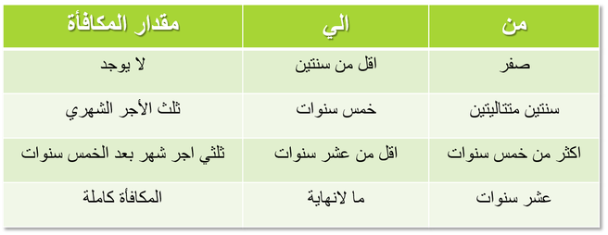
 |  |  |  | اجمالى الراتب الشهرى |  | 20,000.00
 |  |  |  |  |  |  |  | table_1
نهاية الخدمة المستحقة | تاريخ بدء حساب نهاية الخدمة | تاريخ نهاية حساب نهاية الخدمة | مدة الخدمة المستحقة |  |  | قيمة نهاية الخدمة
 |  |  | يوم | شهر | سنة |  | 0 | 0
استقالة | 2000-12-01 | 2007-09-25 | 24 | 9 | 6 | 13,333.34 | 2 | 6666.67
 |  |  |  |  |  |  | 5 | 13333.34
 |  |  |  |  |  |  | 10 | 20000

